2 PARTE
 | INFORME INVESTIGACIÓN ACCIDENTE DE TRABAJO |  |  |  |  |  |  |  |  |  |  |  |  |  |  | Fecha: 02/02/2026
 |  |  |  |  |  |  |  |  |  |  |  |  |  |  |  | VERSION: 1
 |  |  |  |  |  |  |  |  |  |  |  |  |  |  |  | CODIGO: FG-FOR-SST-113
FOTO EVIDENCIA ACCIDENTE DE TRABAJO
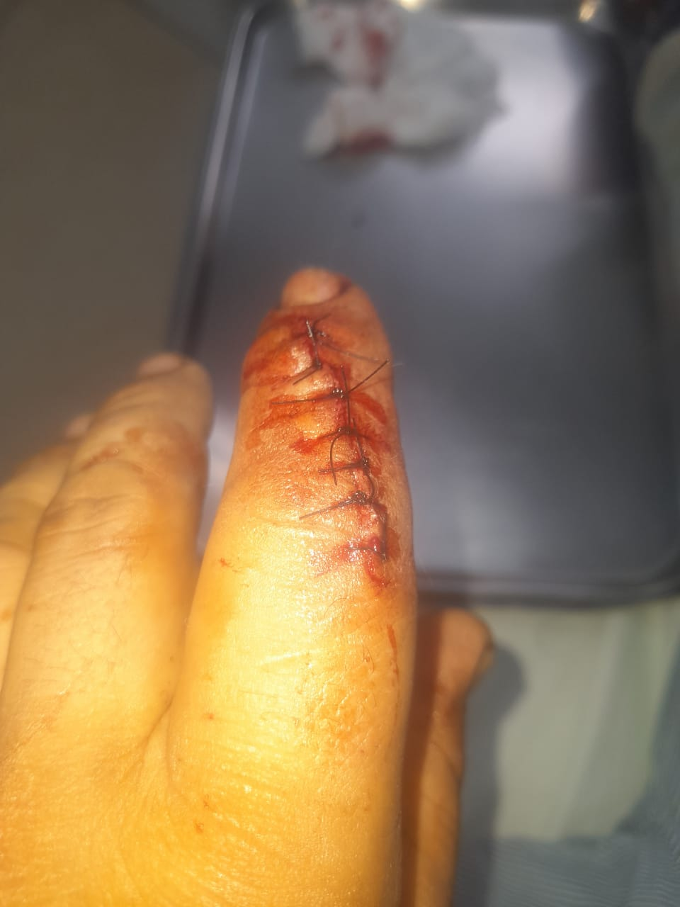

ANÁLISIS DE CAUSAS
CAUSAS INMEDIATAS |  |  |  |  |  |  |  |  |  | CAUSAS BASICAS
CONDICIÓN INSEGURA |  | ACTOS INSEGUROS |  |  |  |  |  |  |  | FACTORES DE TRABAJO |  |  |  | FACTORES PERSONALES
Escaleras sin pasamanos____ |  | Operar equipos sin autorizacion____ |  |  |  |  |  |  |  | Supervisión inadecuada____ |  |  |  | Capacidad fisica inadecuada____
Herramienta defectuosa____ |  | Operación o manejo a velocidad inapropiada__ |  |  |  |  |  |  |  | Ingenieria inadecuada____ |  |  |  | Capacidad mental inadecuada____
Sistema inadecuado de advertencia____ |  | Usar equipos defectuosos____ |  |  |  |  |  |  |  | Deficiencia en las adquisiciones____ |  |  |  | Tensión física ____
Peligro de explosión o incendio____ |  | No usar EPP____ |  |  |  |  |  |  |  | Mantenimiento inadecuado___ |  |  |  | Tensión mental____
Desorden y suciedad en el área____ |  | Realizar mantenimiento con equipo en funcionamiento____ |  |  |  |  |  |  |  | Abuso o maltrato____ |  |  |  | Falta de conocimiento____
Exposición al ruido____ |  |  |  |  |  |  |  |  |  | Uso inadecuado y/o desgaste____ |  |  |  | Motivación deficiente____
Exposición a la radiación____ |  | Cargamento inadecuado____ |  |  |  |  |  |  |  | Estandares deficientes de trabajo____ |  |  |  | Falta de habilidad____
Exposición a temperaturas altas o bajas____ |  | Posicion inadecuada____ |  |  |  |  |  |  |  | Otro:______________________ |  |  |  | Otro:________________________ | Abuso de confianza
Iluminación excesiva o deficiente____ |  | Levantamiento inadecuado____
Ventilación inadecuada____ |  | Trabajador en estado de embriaguez____
Derrame de aceites o liquidos en el área____ |  | Causado por realización de bromas____
Riesgo de la ropa o vestuario____ |  | Hablar por teléfono mientras conduce____
EPP defectuosos____ |  | Otro:___________________
Otro: estantería rota

METODOLOGÍA DE INVESTIGACIÓN DEL ACCIDENTE DE TRABAJO

MEDIDAS DE INTERVENCIÓN
MEDIDAS PREVENTIVAS Y/O CORRECTIVAS A IMPLEMENTAR |  | TIPO DE CONTROL (Señalar con una X en donde aplica) |  |  |  |  |  | Fecha: 02/02/2026 |  |  | REPONSABLE DE LA EJECUCIÓN | Fecha: 02/02/2026 | RESPONSABLE DE LA VERIFICACIÓN |  | MEDIDA EFICAZ SI/NO |  | OBSERVACIONES

 |  | FUENTE |  | MEDIO |  | PERSONA
 |  | ELIM | SUST |  | ING | ADM | EPP

CONCLUSIÓN

PARTICIPANTES DE LA INVESTIGACIÓN
NOMBRE |  | FUNCIÓN |  |  |  |  |  |  | CARGO |  |  | C.C. |  |  | FIRMA
 |  | REP. COPAFG-FOR-SST-113/VIGÍA
 |  | JEFE INMEDIATO DEL TRABAJADOR AFECTADO
 |  | RESPONSABLE SG-SST
 |  | Carlos Andrés Muñoz Parra CC
MUNICIPIO: |  | DIRECCIÓN: |  |  |  |  |  |  |  |  |  | Fecha: 02/02/2026 |  |  |  |  | HORA:

